1
工程款支付证书 |  |  |  |  |  |  |  |  |  |  |  |  |  |  | 本次
工程名称 |  | 五担岗路南延电力工井包封工程 |  |  |  |  |  |  |  |  | ERP编号 | 2343 | 档案编号 | CD2016-041 | CD2016-041 | 46 | 2343 | 五担岗路南延电力工井包封工程 | 2015.9.23 | 140255.12 | 笪建伟 | 42076.62 | 王冬汉13855369629 | 中标通知书、承揽 合同原件均在合肥 | 抽签 | 合同原件
合同金额 |  | 140,255.12 |  | 中标 日期 | 2015.2.1 |  | 已 供 工程资料 | 中标书、承揽合同、不领章承诺书及审计报告原件，竣工验收单复印件，在公司。竣工时间2015年4月3日，审计时间2018年12月5日，审计价153420.84元。无项目部章，所有资格盖章为芜湖分公司王冬汉处所盖公司公章。不领章承诺书已签署，原件在公司。 |  |  |  |  | 责任 单位 | 经营中心 | X201506 | 13 | 五担岗路南延电力工井包封工程 | 2015.9.23 | 140255.12 | 笪建伟 | 42076.62 | 王冬汉13855369629 | 中标通知书、承揽 合同原件均在合肥 |  | 抽签 | 合同原件
决算金额 |  | 153,420.84 |  | 竣工 日期 | 2015.4.3 |  |  |  |  |  |  |  | 责任人 | 王冬汉13855369629 |  | 2017.4.25办理外经证费用504
序号 | 工程款到账 |  |  | 开票情况 |  | 管理费 |  | 代缴税金 | 其他扣款 |  | 预留款 |  | 实际支付
 | 日期 | 账户 | 金额 | 日期 | 金额 | 比例 | 金额 | 金额 | 金额 | 备注 | 金额 | 备注 | 户名 | 金额 |  | 暂扣企业所得税9万
1 | 2015-09-25 | 中 | 98,178.50 |  |  | 全部管理费2% | 2,805.10 | 1,993.07 | 0.00 |  | 10,000.00 | 无合同暂扣 |  | 83,380.33
 |  |  |  |  |  |  |  | 印花29.5；企税1963.57
2 |  |  |  |  |  |  |  |  |  |  | -10,000.00 | 合同已供，退暂扣 |  | 10,000.00
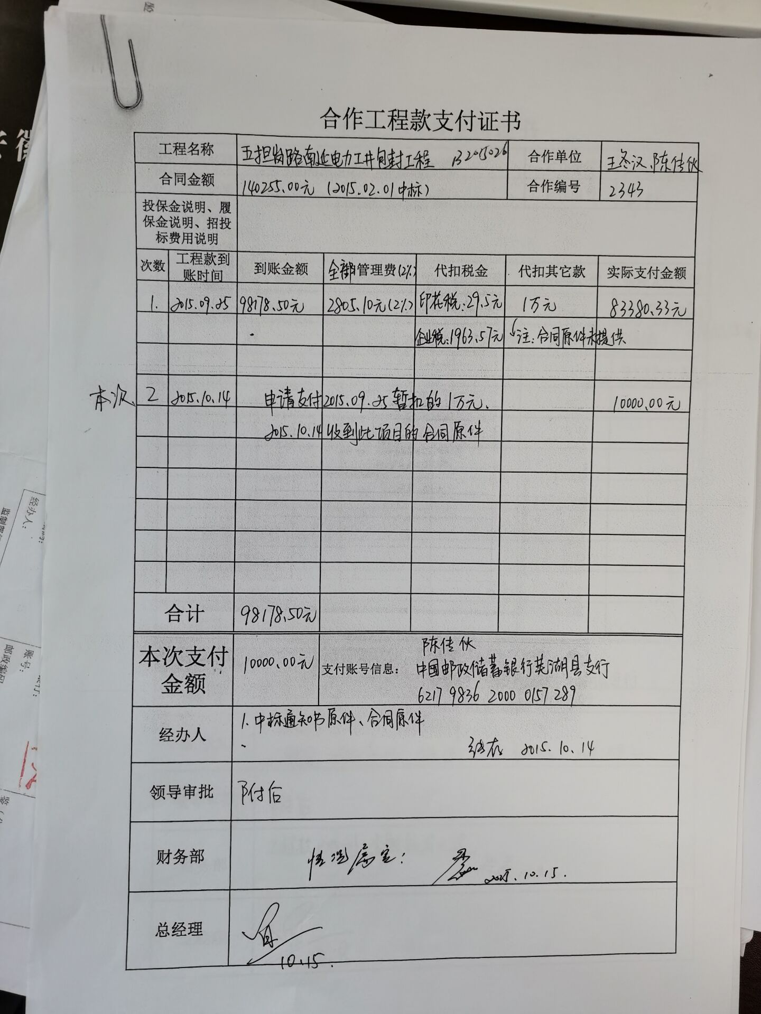
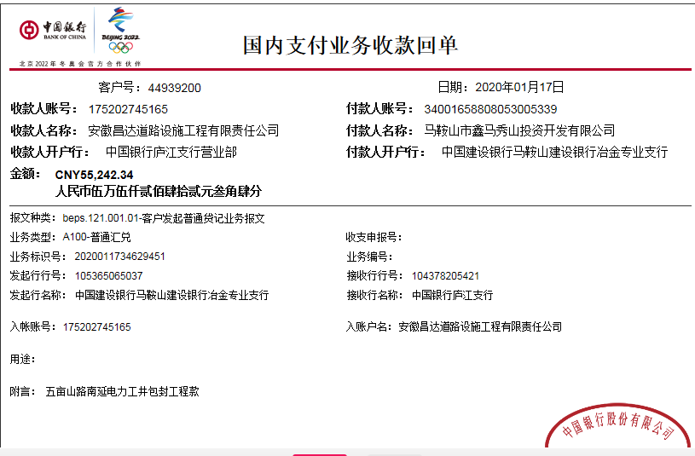
 | 本次
3 | 2020-01-17 | 中 | 55,242.34 | 2020-01-15 | 55,242.34 | 按审计价补扣余下费用 | 264.00 | 0.00 | 550.00 | 财务手续费50；2020.1.10外管证500； | 2,000.00 | 预留损失准备金 | 再顺钢材 | 52,428.34
 |  |  |  |  |  |  |  |  |  |  | 已办理终结结算

 |  |  |  |  |  |  |  |  |  | 损失准备金累计：2000元
合计 |  | - | 153,420.84 | - | 55,242.34 | - | 3,069.10 | 1,993.07 | 550.00 | - | 2,000.00 | - | - | 145,808.67 | 1.0938697995 | 1
本次结算 支付明细 |  | 应支付金额 |  | 52,428.34 |  |  |  | 实际支付金额 |  | 详见委托付款函
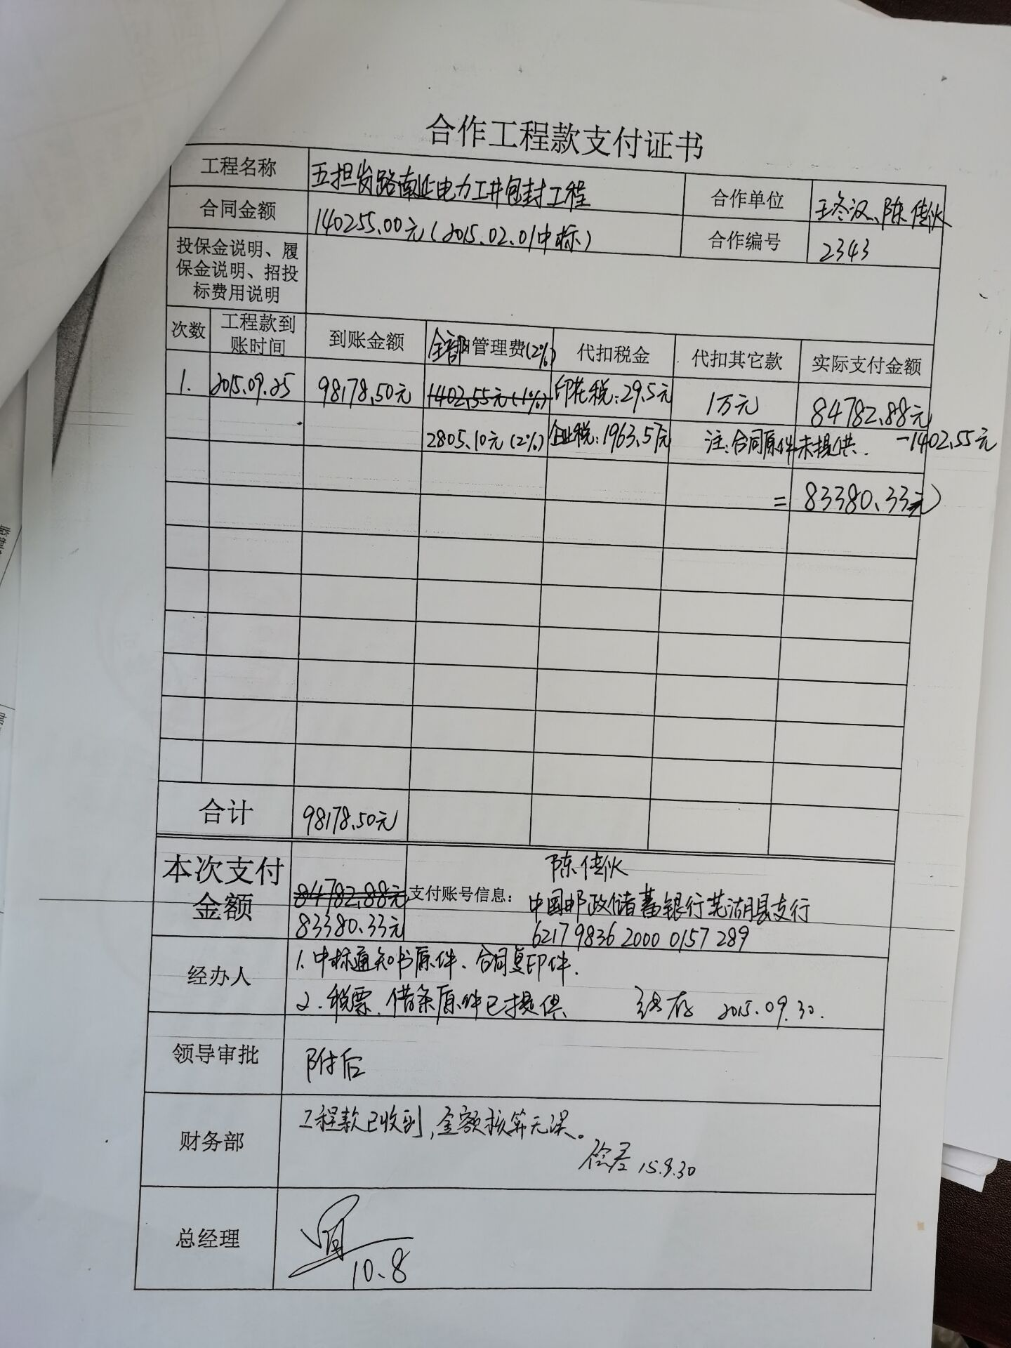
 |  | 已支付金额 |  | 0.00

